Sheet1
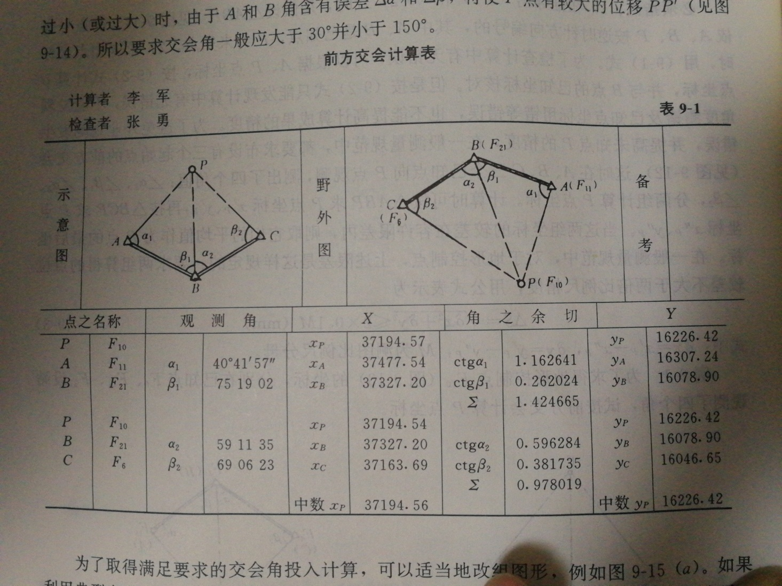
前方交会计算
 | 观测角（度.分秒） | X | Y
A | 40.4157 | 37477.54 | 16307.24
B | 75.1902 | 37327.20 | 16078.90
B | 59.1135 | 37327.20 | 16078.90
C | 69.0623 | 37163.69 | 16046.65

P1 |  | 37194.57 | 16226.42
P2 |  | 37194.54 | 16226.42

 |  | Δs | 0.04

